画面詳細
プロジェクト名 |  |  |  | システム名 |  | 画面レイアウト設計書 |  |  |  |  |  |  |  | 作成者 |  | 作成日 |  | 更新者 |  | 更新日
体験型Java研修 |  |  |  | LMS学習管理システム |  | 勤怠管理画面 |  |  |  |  |  |  |  | 加藤 |  | 2020-11-12 |  | 岡野 |  | 2023-11-22

 | 画面イメージ

 | 【受講生権限】
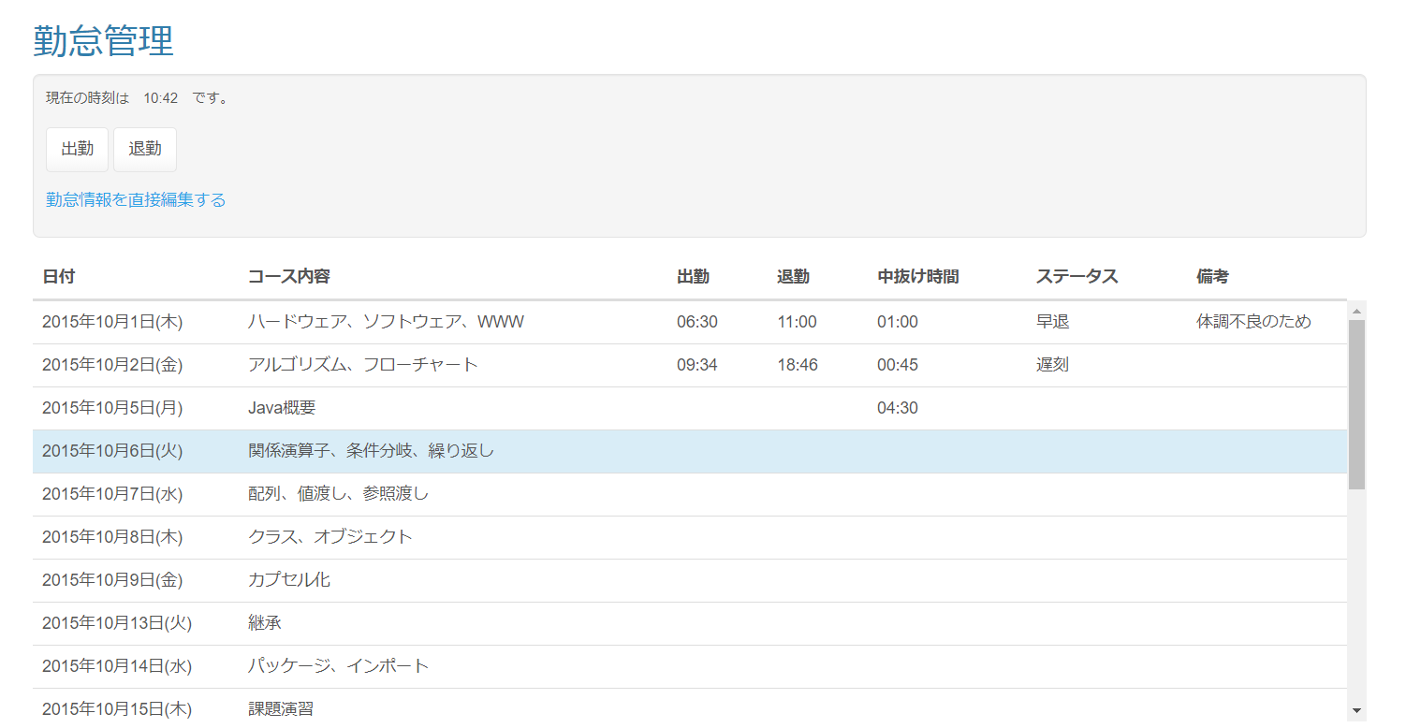

 | エラーメッセージ

 | 出勤／退勤確認ダイアログ |  |  |  |  |  |  |  | 過去日未入力確認ダイアログ

 | 【その他の権限】 |  | Task.72

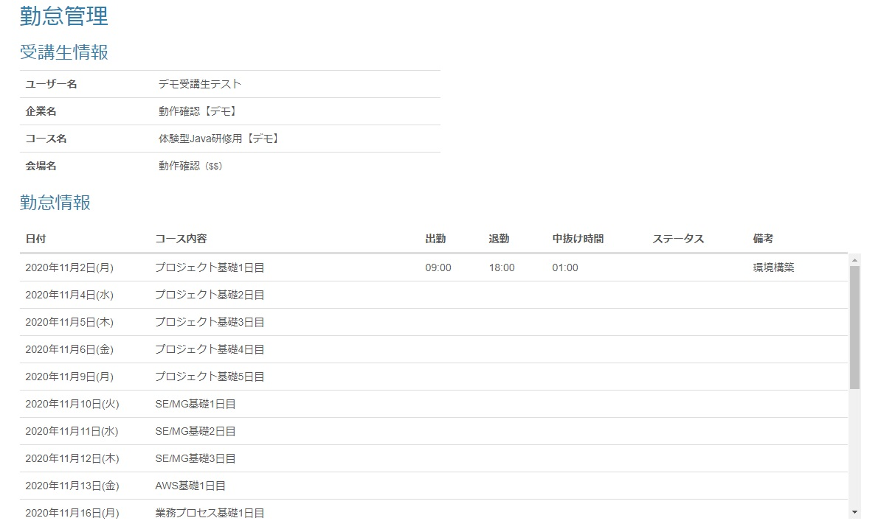

 | 画面表示項目
 | No | 項目名 |  |  | データ元 |  |  |  |  |  | 備考 |  |  |  |  |  |  |  | 権限ごとの 表示可否
 |  |  |  |  | テーブル名 |  |  | フィールド |  |  |  |  |  |  |  |  |  |  | 受 | 講 | 企 | 管 | 育
 | 1 | タイトル |  |  | - |  |  | - |  |  | 「勤怠管理」 |  |  |  |  |  |  |  | ○ |  | ○
 | 2 | 現在時刻 |  |  | - |  |  | - |  |  | 「現在の時刻は （現在時刻HH:MM形式） です。」と表示 |  |  |  |  |  |  |  | ○ |  | -
 | 3 | 『出勤』ボタン |  |  | - |  |  | - |  |  |  |  |  |  |  |  |  |  | ○ |  | -
 | 4 | 『退勤』ボタン |  |  | - |  |  | - |  |  |  |  |  |  |  |  |  |  | ○ |  | -
 | 5 | 『勤怠情報を直接編集する』リンク |  |  | - |  |  | - |  |  |  |  |  |  |  |  |  |  | ○ |  | -
 | 受講生情報 |  |  |  |  |  |  |  |  |  |  |  |  |  |  |  |  |  |  |  |  |  |  | Task.72
 | 6 | ユーザー名 |  |  | m_user |  |  | user_name |  |  |  |  |  |  |  |  |  |  | - |  | ○
 | 7 | 企業名 |  |  | m_company |  |  | company_name |  |  |  |  |  |  |  |  |  |  | - |  | ○
 | 8 | コース名 |  |  | m_course |  |  | course_name |  |  |  |  |  |  |  |  |  |  | - |  | ○
 | 9 | 会場名 |  |  | m_place |  |  | place_name |  |  | 会場名 |  |  |  |  |  |  |  | - |  | ○
 | 10 |  |  |  | m_place |  |  | place_note |  |  | 備考 |  |  |  |  |  |  |  | -
 | 勤怠一覧 （※1）
 | 11 | 日付 |  |  | m_section |  |  | date |  |  | yyyy年mm月dd日(E)形式 |  |  |  |  |  |  |  | ○ |  | ○
 | 12 | セクション名 |  |  | m_section |  |  | section_name |  |  |  |  |  |  |  |  |  |  | ○ |  | ○
 | 13 | 出勤時刻 |  |  | t_student_attendance |  |  | training_start_time |  |  | hh:mm形式 |  |  |  |  |  |  |  | ○ |  | ○
 | 14 | 退勤時刻 |  |  | t_student_attendance |  |  | training_end_time |  |  | hh:mm形式 |  |  |  |  |  |  |  | ○ |  | ○
 | 15 | 中抜け時間 |  |  | t_student_attendance |  |  | blank_time |  |  | hh:mm形式 |  |  |  |  |  |  |  | ○ |  | ○
 | 16 | ステータス |  |  | t_student_attendance |  |  | status |  |  |  |  |  |  |  |  |  |  | ○ |  | ○
 | 17 | 備考 |  |  | t_student_attendance |  |  | note |  |  |  |  |  |  |  |  |  |  | ○ |  | ○
 | 出勤／退勤確認ダイアログ |  |  |  |  |  |  |  |  |  |  |  |  |  |  |  |  |  |  |  |  |  |  | Task.24
 | 18 | ダイアログタイトル |  |  | - |  |  | - |  |  |  |  |  |  |  |  |  |  | ○ |  | -
 | 19 | メッセージ |  |  | - |  |  | - |  |  |  |  |  |  |  |  |  |  | ○ |  | -
 | 20 | 『OK（出勤／退勤確認ダイアログ）』ボタン |  |  | - |  |  | - |  |  |  |  |  |  |  |  |  |  | ○ |  | -
 | 21 | 『キャンセル（出勤／退勤確認ダイアログ）』ボタン |  |  | - |  |  | - |  |  | 押下後、「出勤／退勤確認ダイアログ」を閉じる |  |  |  |  |  |  |  | ○ |  | -
 | 過去日未入力確認ダイアログ |  |  |  |  |  |  |  |  |  |  |  |  |  |  |  |  |  |  |  |  |  |  | Task.25
 | 22 | ダイアログタイトル |  |  | - |  |  | - |  |  |  |  |  |  |  |  |  |  | ○ |  | -
 | 23 | メッセージ |  |  | - |  |  | - |  |  |  |  |  |  |  |  |  |  | ○ |  | -
 | 24 | 『OK（過去日未入力確認）』ボタン |  |  | - |  |  | - |  |  |  |  |  |  |  |  |  |  | ○ |  | -
 | （※1） | 日付が現在日付と同じであれば背景色を変える（#d9edf7） |  |  |  |  |  |  |  |  |  |  |  |  |  |  |  |  |  |  |  |  |  | Task.24
 |  | 10日分表示できるようにエリアを確保してスクロール |  |  |  |  |  |  |  |  |  |  |  |  |  |  |  |  |  |  |  |  |  | Task.24

 | 入力パラメータ
 | No | 項目名 |  |  | 物理名 |  | コントロール |  |  | FORMクラスの入力チェック |  |  |  |  | 送信 方法 |  | 備考
 |  |  |  |  |  |  |  |  |  | 必須 | 桁数 | 最大値 | 最小値 | その他
 | 『OK(過去日未入力確認ダイアログ）』ボタン押下 |  |  |  |  |  |  |  |  |  |  |  |  |  |  |  |  |  |  |  |  |  |  | Task.25
 | - | なし |  |  | - |  | - |  |  | - | - | - | - | - | -
 | 『出勤』ボタン押下
 | - | なし |  |  | - |  | - |  |  | - | - | - | - | - | -
 | 『退勤』ボタン押下
 | - | なし |  |  | - |  | - |  |  | - | - | - | - | - | -
 | 『OK（出勤／退勤確認ダイアログ）』ボタン押下 |  |  |  |  |  |  |  |  |  |  |  |  |  |  |  |  |  |  |  |  |  |  | Task.24
 | 1 | 出勤 |  |  | punchIn |  | - |  |  | - | - | - | - | - | - |  | 出勤の場合設定
 | 2 | 退勤 |  |  | punchOut |  | - |  |  | - | - | - | - | - | - |  | 退勤の場合設定
 | 『キャンセル（出勤／退勤確認ダイアログ）』ボタン押下 |  |  |  |  |  |  |  |  |  |  |  |  |  |  |  |  |  |  |  |  |  |  | Task.24
 | - | なし |  |  | - |  | - |  |  | - | - | - | - | - | -
 | 『勤怠情報を直接編集する』リンク押下
 | - | なし |  |  | - |  | - |  |  | - | - | - | - | - | -

